6. Terreno
Garantía Real
Porcentaje Aceptación Terreno
2016-04-07
Operación | 934-01-02-5860853
Tipo Operación | 1 | Validaciones T
Fecha Constitución | 1-Feb-16 | 1 | No
Fecha Constitución + 30 días | 2-Mar-16 | 2 | No
Fecha Constitución + 60 días | 1-Apr-16 | 3 | Si
Fecha Vencimiento | 1-May-17 | 4 | No
Tipo Moneda | 1 | 5 | Si
Categoría Riesgo Deudor | D | 6 | No
Sección General
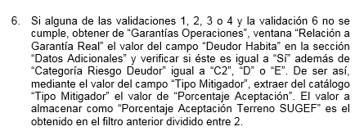
Tipo Bien | 2
Clase | Hipoteca Común
Provincia | San José
Número Bien | 202020
Sección Detalle
Tipo Moneda | 1
Última Tasación T | 18,000,100.00
Última Tasación NT | 36,500,000.00
Total Última Tasación | 54,500,100.00
Tasación Actualizada T | 18,050,000.00
Tasación Actualizada NT | 35,980,000.00
Total Tasación Actualizada | 54,030,000.00
Fecha Última Tasación | 18-Feb-16
Fecha Último Seguimiento | 29-Mar-16
Fecha Última Tasación + MVAT | 18-Apr-16
Fecha Última Tasación + MVAE | 8-Apr-16
Fecha Último Seguimiento + MST | 10-Apr-16
Fecha Último Seguimiento + MSE | 1-Apr-16
Sección Datos Adicionales
Tip Moneda Valor Nominal | 1
Valor Nominal | 40,875,075.00
Monto Mitigador
Porcentaje Aceptación Según TM | 65%
Porcentaje Aceptación T | 32.5%
Porcentaje Aceptación NT | 65%
Porcentaje Aceptación BCR | 75
Tipo Mitigador Riesgo | 3
Tipo Documento Legal | 2
Ind. Inscripción | 0
Fecha Presentación
Deudor Habita | Si
Pólizas | Si
Coberturas | Si
Vencimiento Pólizas | 29-Apr-16
Monto Póliza Colonizado | 45,000,000.00
Datos Abogados - Inscripciones
Fecha Anotación Registro Gar.
Fecha Inscripción Registro Gar. | 29-Apr-16

